关系图
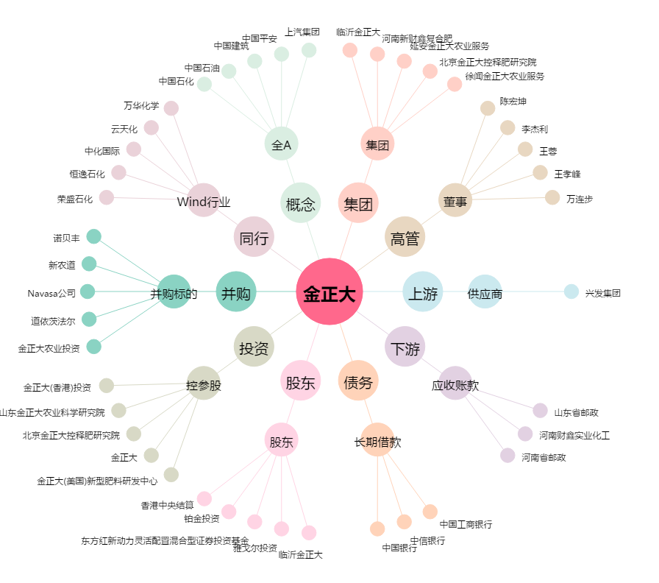
金正大[002470.SZ] - 关系概览图

